Sheet1
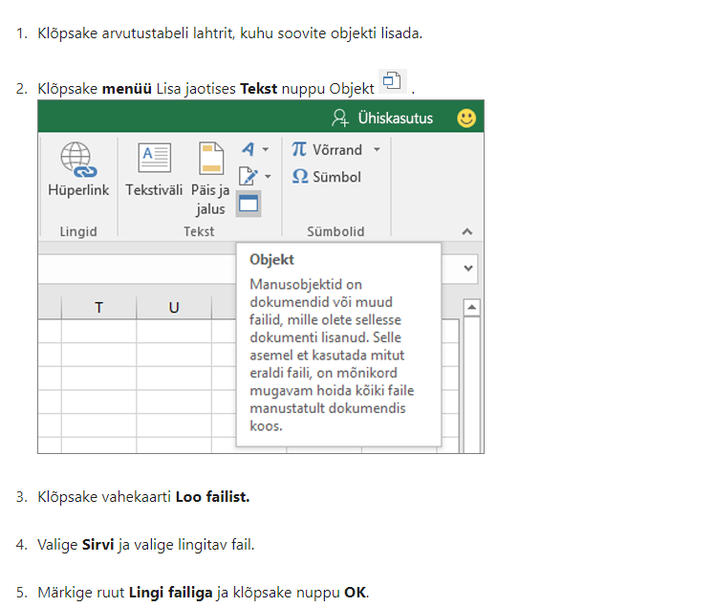
Lisa 2

Päästeameti projektitoetuse lõpparuande vorm

LÕPPARUANNE
Lepingu number | 6.4-2.1/71ML
Projekti nimi | Tuletõrjespordi talvised treeninglaagrid 2023
Projektijuht | Raimu Vaher
Läbiviiv organisatsioon | Eesti Tuletõrjespordi Liit
Aadress, telefon, e-post | Raua 2 Tallinn
Toetuse summa | 682 eurot
Projekti kestvuse aeg | Jaanuar-aprill.2023

PLANEERITUD EESMÄRGID JA TULEMUSED
 | Planeeritud | Tegelik

Eesmärgid | Süsteemse ja järjepideva treeningute läbi viimine eestis tegutsevatele tuletõrjesportlasele. Võimalus uutele tulijatele ja treeningute alustamine. Noorteringide – ja uute juhendajate ettevalmistus iseseisvaks treeningute juhendamiseks. Anda võimalus tuletõrjespordi harrastamiseks vabatahtlikele ning kutselistele päästjatele, kuid ka noortele ja täiskasvanutele väljastpoolt päästesüsteemi. Päästja elukutse populariseerimine. Tuletõrjespordi traditsioonide järjepidevuse tagamine. | Talviseid sisetreeninguid viidi läbi kaks korda kuus. Treeningpäevadena kaks trenni päevas. Osalesid noored erinevates vanusegruppides, täiskasvanud, kutselised ja vabatahtlikud päästjad. Tuletõrjetreeningutega liitus uusi koolinoori. Treeningutel osales ligi 25 sportlast päevas. Noorteringidest osales ainsana Kihnu päästeala noortering. Edastati kutseid päästeameti noorteringidele, kuid kahuks aktiivset osavõttu ei olnud. Talviste sisetreeningutega tagati tuletõrjespordi tegelemise ja osalejate järjepidevus.
Saavutatud tulemused ja mõju vastavalt taotluses toodud mõõtmisviisile | Treeningutel sportlaste arvu suurenemine 20 inimese võrra. Treeningute läbiviimine 8 treening päeva. | Treeninguid viidi kokku 8 päeva. Uusi osalejate arvu õnnestus suurendada 10 sportlase võrra. Kokku osales treeningutel 43 sportlast erinevas vanusegrupis 6-51 aastased.
Sihtgrupi osalus | Koolinoored ja täiskasvanud mehed, naised. Kutselised ja vabatahtlikud päästjad.

PROJEKTI SIHTGRUPID
Osavõtjate arv | 43
Vanus | 6-51a
Rahvus | Eesti
Liik (õpilased / töötajad, koostööpartnerid, jm) | Õpilased, mehed, naised, kutselised ja vabatahtlikud päästjad

PROJEKTI TAGASISIDE JA JÄTKUSUUTLIKKUS
Projektis osalejate tagasiside kokkuvõte | Talvised sisetreeningud on väga vajalikud. Annab võimaluse tegutsevatel tuletõrjesportlastel püsivat võistlusvormi hoida. Hoida järjepidevust tuletõrjespordi teeniutel ja ettevalmistamisel võistlusteks. Paide spordihallis väga head tingimused treeninguteks. Võimalus liituda uutel liikmetel alustamaks treeningutega ja osaleda korraldavatel võistlusel. Uued juhendajad eestvedajad said treeningute käigus juhiseid treeningute iseseisaks läbiviimiseks.
Projekti jätkusuutlikkus ja edasise arendamise võimalused | Talviseid sisetreeninguid tuleb järjepidevalt läbi viia, et tagada tuletõrjesportlaste järjepidev treening ja ettevalmistus võistlusteks. Väga hea võimalus liituda uutel sportlastel. Tuleb jätkata talviste treeningutega ja polulariseerida erinevatele sihtguppidele tuletõrjespordi ala, seeläbi kutsuda neid selle spordialaga tegelema.

PROJEKTIMEESKOND
Nr | Meeskonnaliikme nimi ja organisatsioon | Projektis osalemise aeg | Ülesanded, roll ja nende täitmine | Kontaktandmed
1. | Raimu Vaher Eesti Tuletõrjespordi Liit | Jaan- aprill | treeningute läbiviimine | raimu.vaher@gmail.com
2.
3.
4.

KOOSTÖÖORGANISATSIOONID
Nr | Organisatsiooni nimi | Roll projektis | Eraldatud summad
1. | Paide Vabatahtliku Tuletõrje Selts | Abikorraldaja
 | Pärnu- Jaagupi tuletõreselts | Abikorraldaja

PROJEKTILE ERALDATUD RAHALISTE VAHENDITE KULUARUANNE
Jrk.nr | Kuupäev | Majandustehingu kirjeldus | Päästeameti toetusest kulunud summa | Omaosalus | Link tšekile (vt allpool olevat juhendit)
1 | 2023-04-19 | Spordihalli rent | 630.00
2 | 2023-03-15 | Küte | 52.00 | 22.64
3
4
5
14
15
(*) Eelkõige tuleb selgitada, miks kulutused erinevad projektis planeeritutest.

 |  | Kulud kokku | sh. Päästeameti toetuse kulud kokku | sh. kaas- või omafinantseeringu kulud kokku
 |  | 704.64 | 682 | 22.64

Dokument allkirjastatakse digitaalselt projektijuhi poolt.

Komisjoni hinnang :

Juhend tšeki lisamiseks linkimise teel

